상품제안서
전자파차단스티커(내지4면) | 상품코드: F04434

 |  |  |  |  |  |  | 02-412-0044 | www.easy1.co.kr
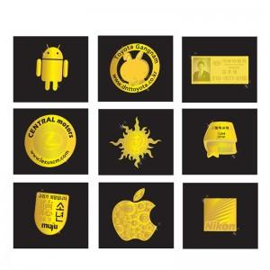

【상세/제작정보】 | 면역기능을 저하하는 전자파차단

【인쇄/포장옵션】 | 스티커 / OPP(비닐)

【공급단가】 | 수량 | 1,000~ | 2,000~ | 3,000~ | 5,000~ | 10,000~
*VAT별도 | 12mm | 310원 | 300원 | 290원 | 280원 | 270원
 | 15mm | 390원 | 370원 | 360원 | 350원 | 330원
 | 17mm | 430원 | 420원 | 400원 | 390원 | 370원
 | 20mm | 510원 | 490원 | 470원 | 450원 | 440원

【상품 URL】 | https://dev.easy1.co.kr:443/src/goods_detail.php?gdno=4434

